安装
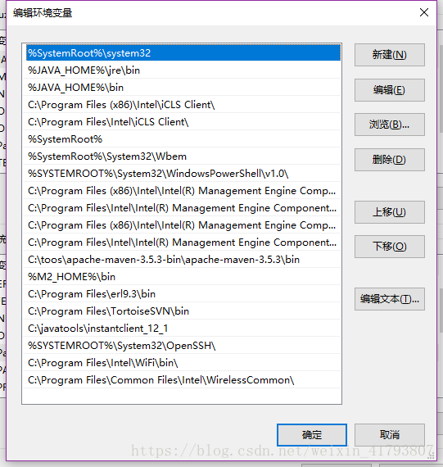
代理设置：
 | 注：要保证当前机器能上外网。
 | 如果使用代理上网，则需要在IE中的网络设置中增加代理设置，如下截图： |  | 目前是使用使用自动配置脚本：
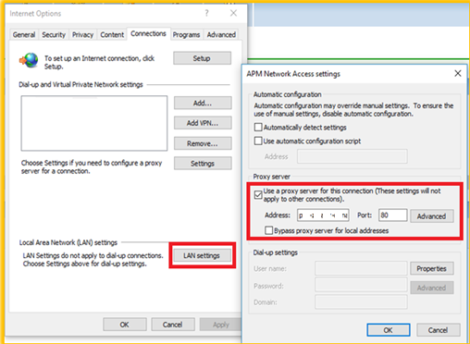
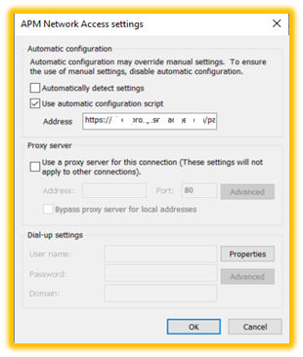

Windows 10系统设置中的系统环境变量设置相关：
 | 注：一定不要直接修改注册表，那样会导致一些问题。
 | win10环境变量path恢复成之前老版本，更改方法
 | 最近更改环境变量的时候，没注意，最后打开path变回了之前的样子
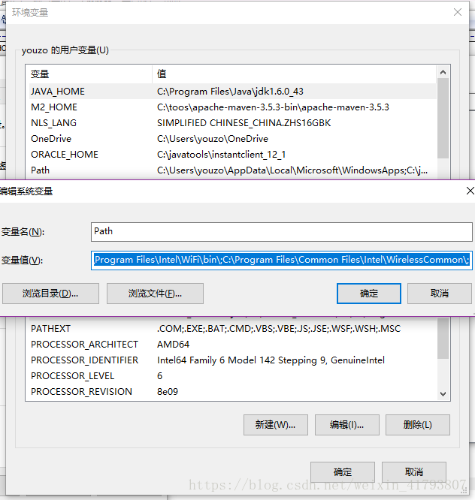

 | 解决方法：
 |  | 在系统环境变量中，修改path 恢复成%SystemRoot%\system32;在最前面

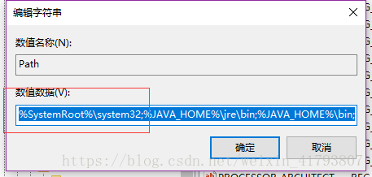

 |  | 这样设置之后，再打开就可以恢复以前的样子了

总结
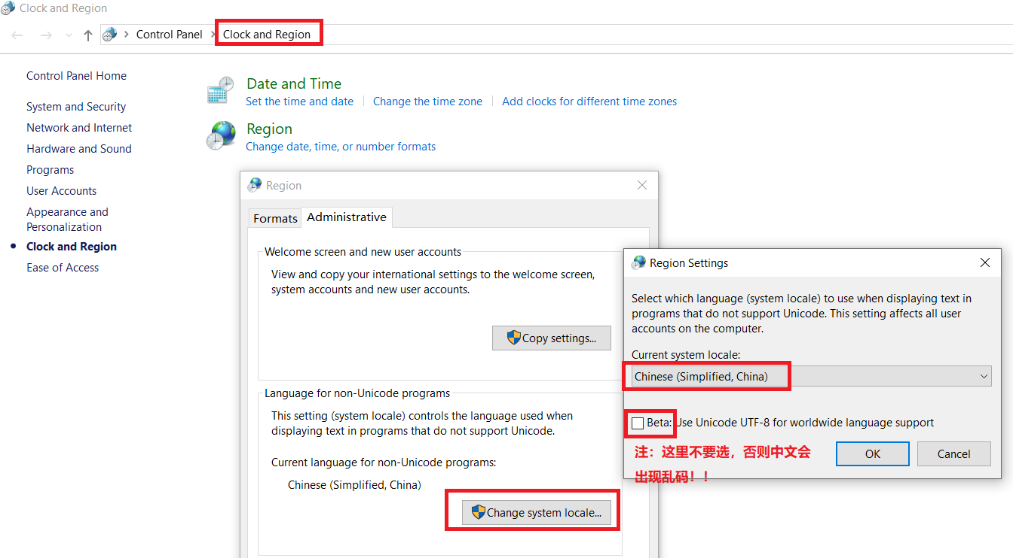
关于windows10文本文件或软件出现乱码问题的解决办法：

